상품제안서
웨이브극세사 클래식롤링쿠션담요 | 상품코드: F29793

 |  |  |  |  |  |  | 02-412-0044 | www.easy1.co.kr
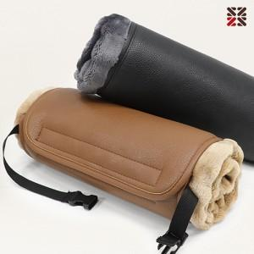

【상세/제작정보】 | ●담요 네임택 실크인쇄 1도 별도비용문의 ●커버 자수인쇄 별도비용문의

【인쇄/포장옵션】 | 실크, 자수 / 부직포 더스트백

【공급단가】 | 수량 | 100~ | 300~ | 500~ | 1,000~ | 3,000~
*VAT별도 | 단가 | 9,120원 | 8,970원 | 8,760원 | 8,540원 | 8,390원

【상품 URL】 | https://dev.easy1.co.kr:443/src/goods_detail.php?gdno=29793

